maudangky
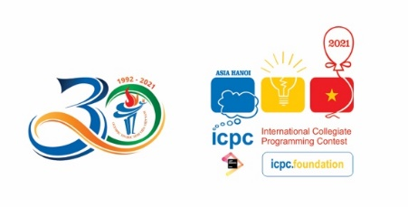
DANH SÁCH TỔNG HỢP THÍ SINH ĐĂNG KÍ
$ten_cuoc_thi$
$dia_diem_to_chuc$, từ $ngay_bat_dau$ đến $ngay_ket_thuc$

TT | Họ và tên | Ngày tháng năm sinh | Giới tính |  | Mã trường | Năm thứ | Khoa Đào tạo | Liên hệ |  | KHỐI DỰ THI GIẢI CÁ NHÂN OLP & TẬP THỂ |  |  |  |  |  |  | KHỐI SIÊU CÚP
 |  |  | Nam | Nữ |  |  |  | Email | Số điện thoại | Chuyên Tin | Không Chuyên Tin | ICPC Chuyên Tin | ICPC không Chuyên | Cao Đẳng | Procon | PMNM | Đăng kí | Giải đã đạt
$thu_tu$ | $ho_ten$ | $ngay_thang_nam_sinh$ | $gt_nam$ | $gt_nu$ | $ma_doan_thi$ | $nam_thu$ | $khoa_dao_tao$ | $email$ | $so_dien_thoai$ | $chuyen_tin$ | $khong_chuyen_tin$ | $icpc_chuyen_tin$ | $icpc_khong_chuyen$ | $cao_dang$ | $procon$ | $pmnm$ | $khoi_sieu_cup_dang_ky$ | $khoi_sieu_cup_giai_da_dat$

